Pasaporte - HC
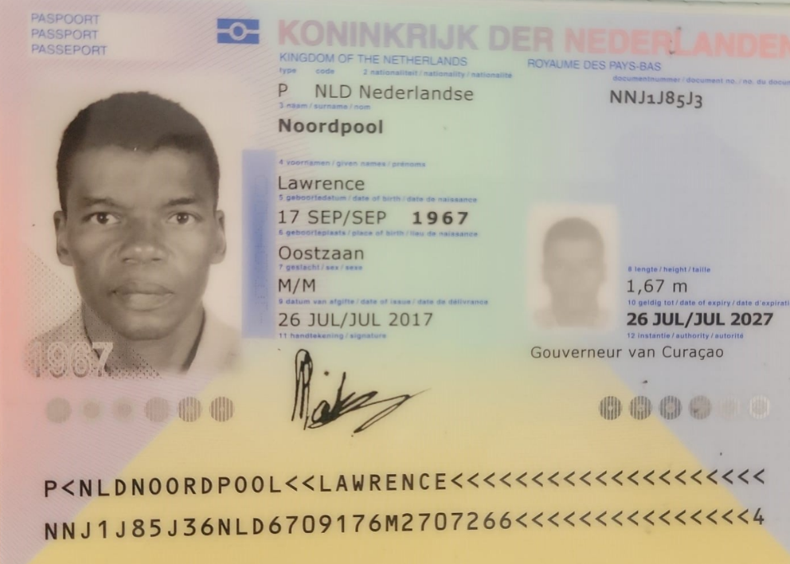

Nombre | LAWRENCE | NOORDPOOL
Nombre
Apellido | NOORDPOOL
Pasaporte | NNJ1J85J3
Fecha de nacimiento | 17 SEPT 1967
Edad | 58
Padre
Madre
Estado civil | SOLTERO
Dirección
País | CURAZAO
Email: | mr2law@gmail.com | LNOORPOOL@YAHOO.COM
Profesión |  | lnoorpool@yahoo.com
Teléfono
RH
Seguro
Peso
Altura
Idioma

Salud
Historia de cirugias

Vuelo
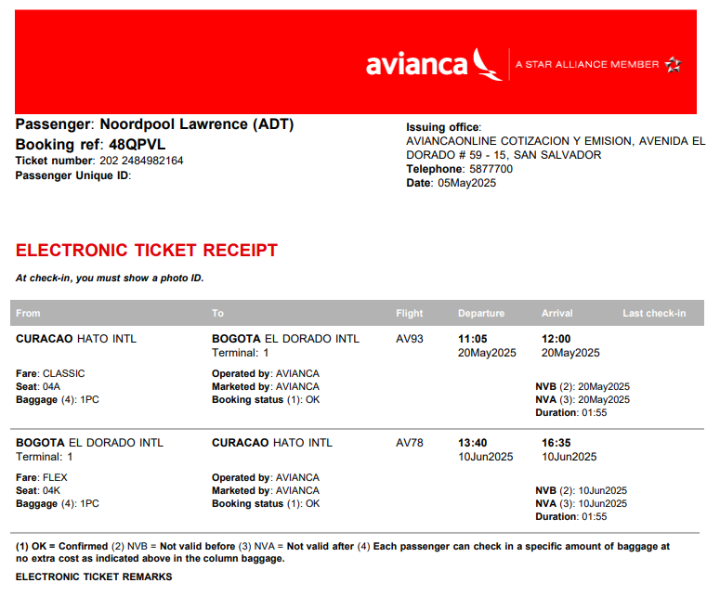
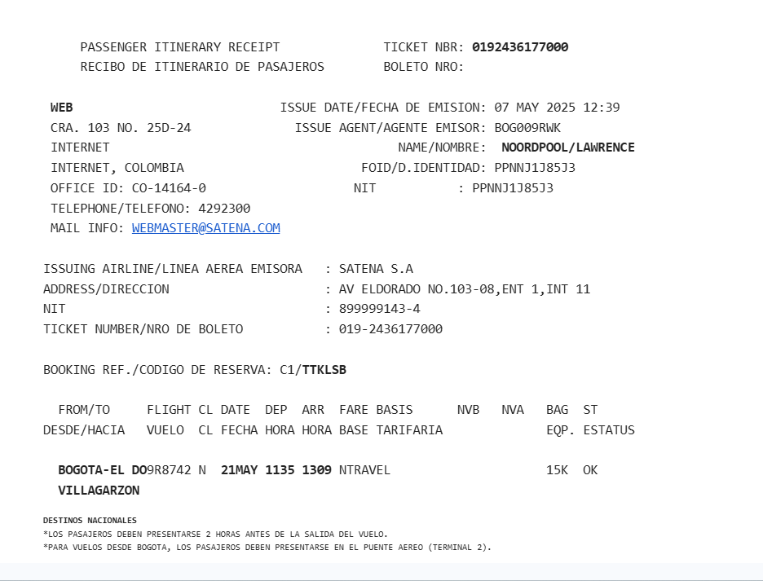

48QPVL | TTKLSB

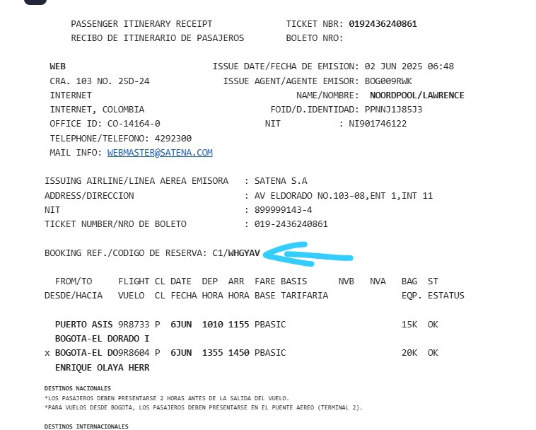

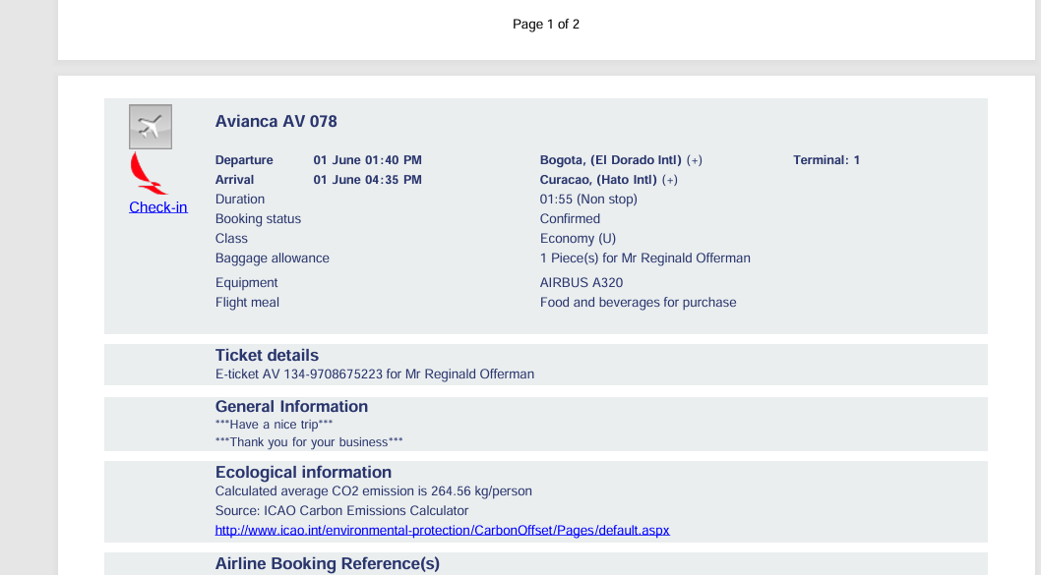

WHGYAV

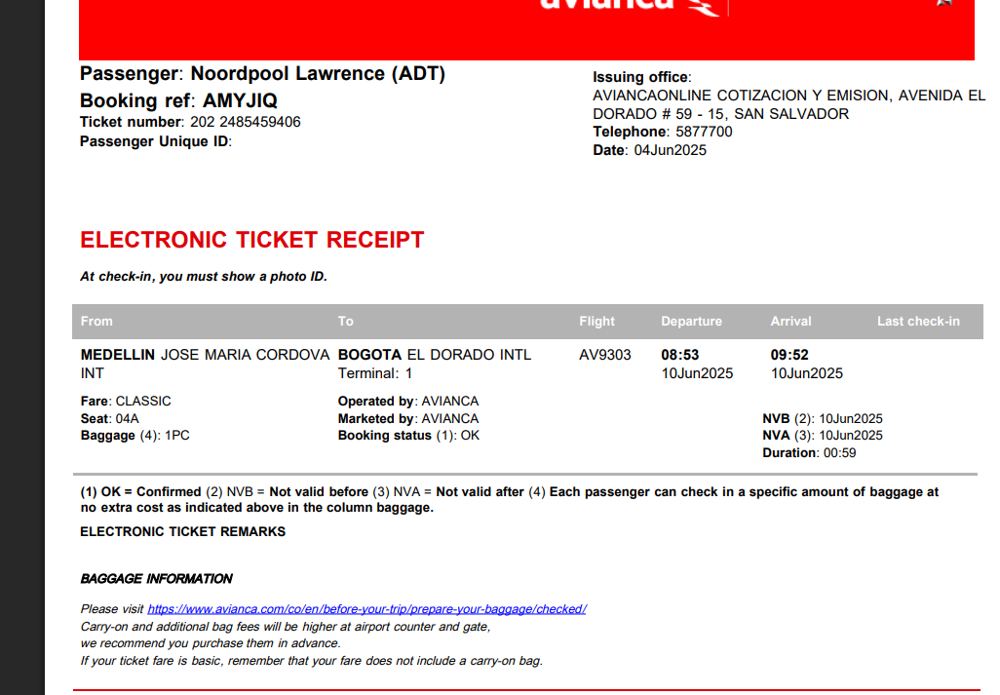

AMYJIQ

